Fiche de production 7000 L
Fiche de production Cuve de 7000 L |  |  |  |  |  |  |  |  |  |  |  |  |  |  |  | Code : PROD_EN_002
 |  |  |  |  |  |  |  |  |  |  |  |  |  |  |  | Version : 07
 |  |  |  |  |  |  |  |  |  |  |  |  |  |  |  | Création : 20/07/2021
 |  |  |  |  |  |  |  |  |  |  |  |  |  |  |  | Mis à jour : 14/10/2025

Produit préparé

Produit : |  |  |  | K. Mangue - Passion

DDM : | 2026-09-05 |  |  |  |  |  |  |  |  |  |  |  |  |  | LOT : |  | 2026-09-05

ATTENTION ERREUR DDM |  |  |  | Quantité |  |  | 33 CL |  |  |  | 75 CL
 |  |  |  |  |  |  | France |  | NIKO |  | X6 | X4 | NIKO X6 (saft)
 |  |  |  | Bouteilles |  |  | 7764 |  | 0 |  | 1356 | 3760 | 0
 |  |  |  | Cartons |  |  | 647 |  | 0 |  | 226 | 940 | 0
 |  |  |  | Volume (L) |  |  | 6399

Fermentation
Date | Heure | Brix |  | PH |  | °C |  | Goût |  | Observation |  |  |  |  |  | Matricule |  | Fin de la fermentation
2025-09-05 |  |  |  |  |  |  |  | OK/NOK |  |  |  |  |  |  |  |  |  | FALSE
 |  |  |  |  |  |  |  | OK/NOK |  |  |  |  |  |  |  |  |  | FALSE
 |  |  |  |  |  |  |  | OK/NOK |  |  |  |  |  |  |  |  |  | FALSE
 |  |  |  |  |  |  |  | OK/NOK |  |  |  |  |  |  |  |  |  | FALSE

Résultat : Conforme : |  |  |  |  |  |  |  |  |  |  |  |  |  | Non conforme :

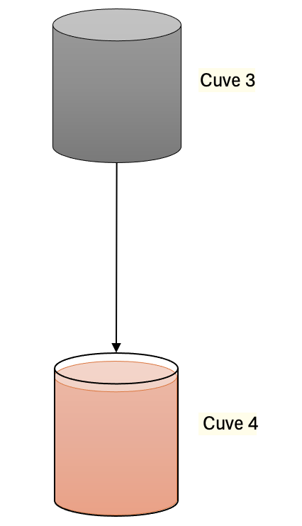
Phase 1 : Fermentation
Sucre (kg) |  |  | 252
Figues (kg) |  |  | 115
Jus de Citron (kg) |  |  | 29 |  |  | ❯❯ | Dilution
Grains |  |  | 43
Volume avant sucre |  |  | 705
Brix cible |  |  | 35.27

Volume de remplissage : |  |  | 7,199 L
Niveau de liquide : |  |  | 260 cm |  | ❯❯ | Transfert
Pression sur le bulleur : |  |  | 3 bars
Température de cuve : |  |  | 24°C

Phase 2 : Filtration
Produit : | K. Mangue - Passion
Volume filtré : |  |  |  | 4,079 L
Volume final : |  |  |  | 4,324 L
Hauteur : |  |  |  | 249 cm

Phase 3 : Remplissage
Produit : | K. Mangue - Passion
Volume total : |  |  |  | 7,044 L
Hauteur : |  |  |  | 244 cm

IMPORTANT : la hauteur totale prend en compte l'ajout des jus de l'aromatisation

 |  |  |  |  |  |  |  |  |  |  | Date de la production : |  |  |  |  | 5-Sep-25

Prévisions de conditionnement
Données à prendre en compte pour la production

 |  |  |  | Produit : |  |  | K. Mangue - Passion

 |  |  |  | Quantité |  |  | 33 CL |  |  |  | 75 CL
 |  |  |  |  |  |  | France |  | NIKO |  | X6 | X4 | NIKO X6 (saft)
 |  |  |  | Bouteilles |  |  | 8060 |  | 0 |  | 1407 | 3903 | 0
 |  |  |  | Cartons |  |  | 671 |  | 0 |  | 234 | 975 | 0

Conditionnement réel

 |  |  |  | Produit : |  |  | K. Mangue - Passion

 |  |  |  |  |  |  | 33 CL |  |  |  | 75 CL
 |  |  |  |  |  |  | France |  | NIKO |  | X6 | X4 | NIKO X6 (saft)
 |  |  |  | Cartons |  |  | ................................ |  | ................................ |  | ................................ | ................................ | ................................
 |  |  |  | Palettes |  |  | ................................ |  | ................................ |  | ................................ | ................................ | ................................
 |  |  |  | DDM |  |  | 5-Sep-26 |  |  |  | 5-Sep-26
 |  |  |  | Répartition en carton :
 |  |  |  | Antoine |  |  | …............................ |  | …............................ |  | …............................ | …............................ | …............................
 |  |  |  | Ecommerce |  |  | …............................ |  | …............................ |  | …............................ | …............................ | …............................
 |  |  |  | Tracabilité |  |  | …............................ |  | …............................ |  | …............................ | …............................ | …............................

Remarques

Incidents

